図5
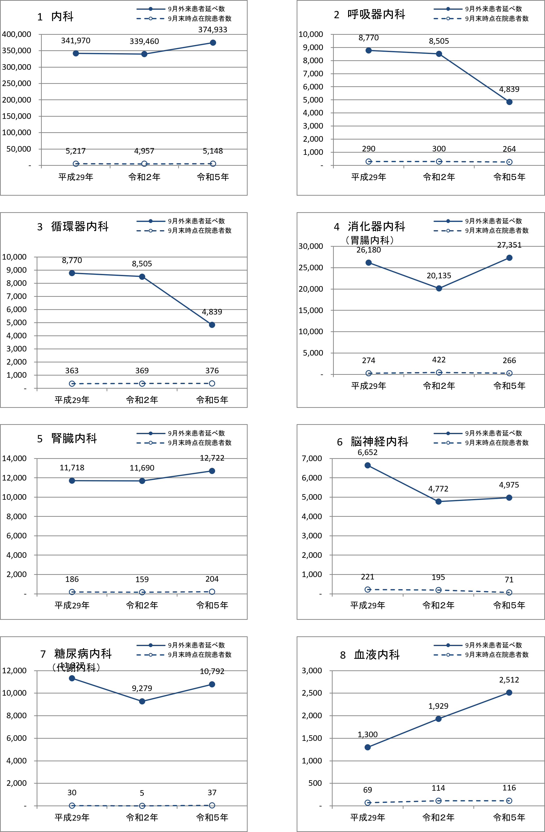
図5 グラフでみる医療機関（病院・一般診療所・歯科診療所）診療科目別 9月外来患者延数及び9月末時点在院患者数の年次推移【静態調査】

図5-2
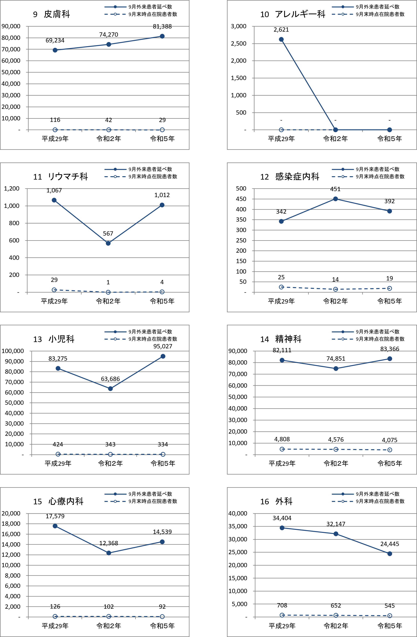

図5-3
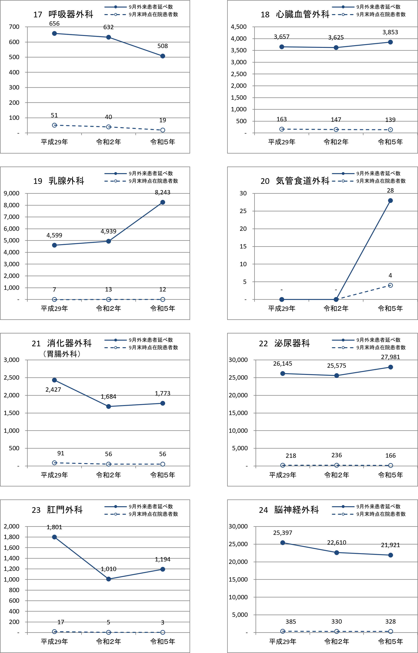

図5-4
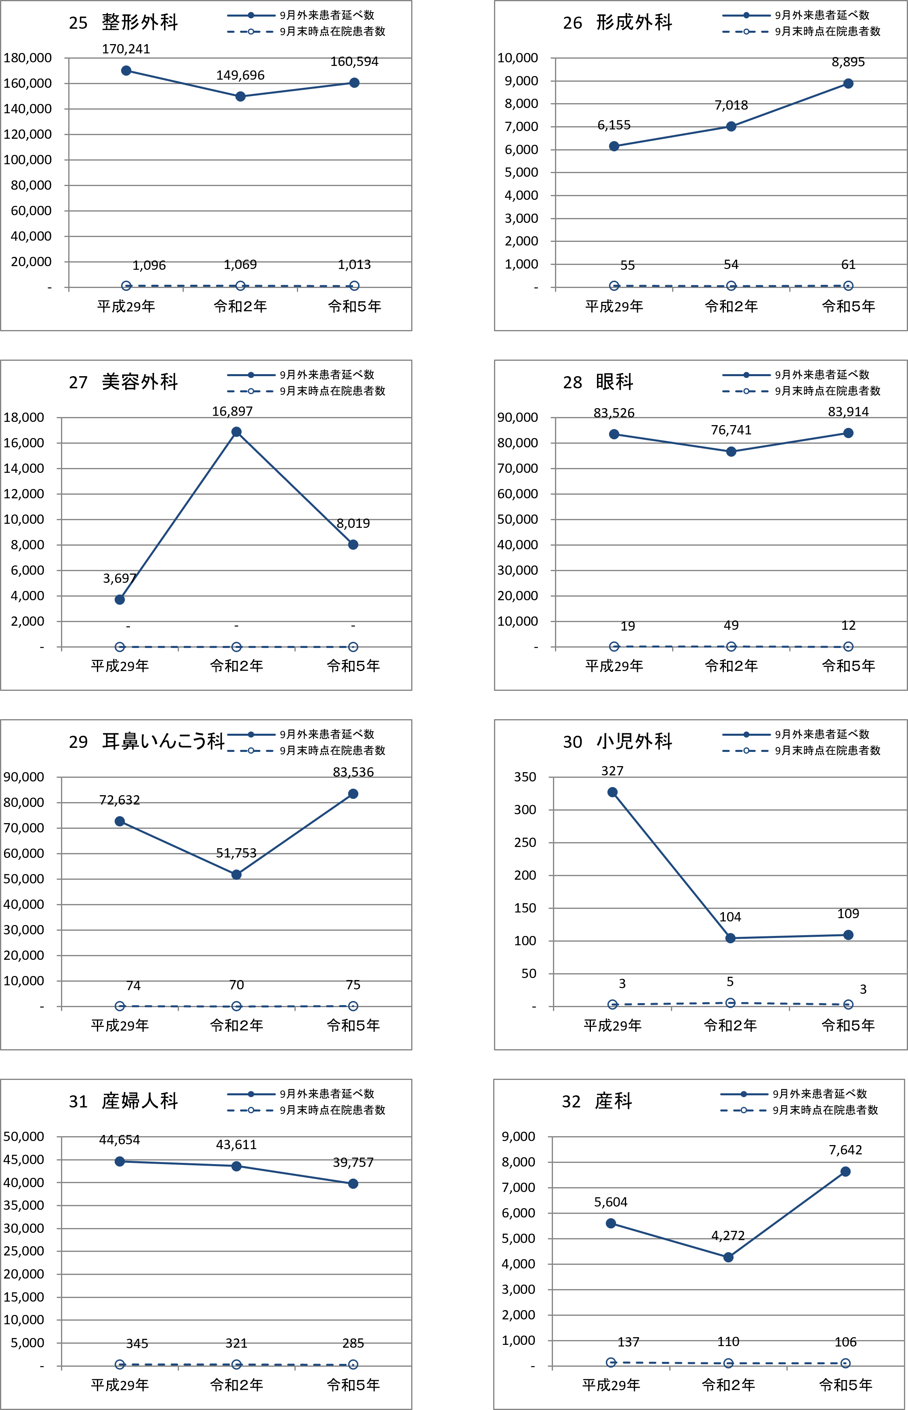

図5-5
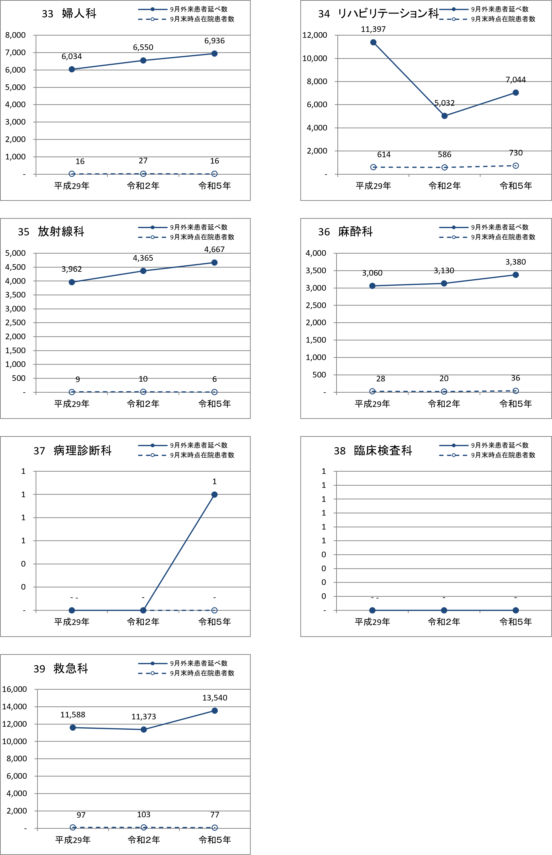

図5-6
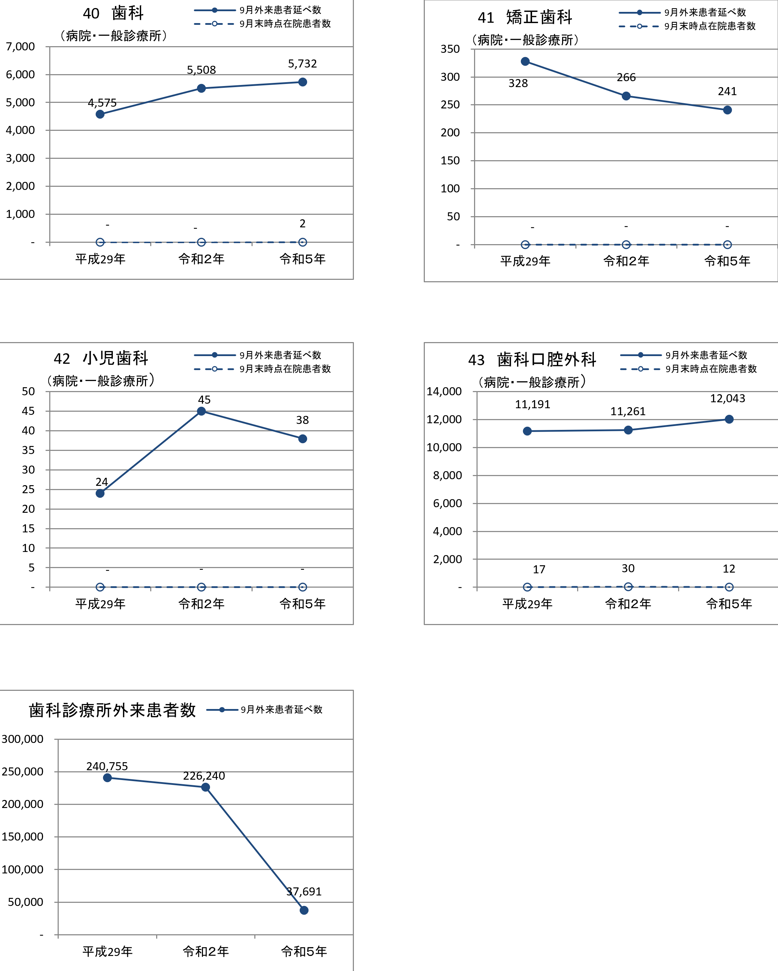

注）40歯科は、病院、一般診療所の患者数
注）41矯正歯科については、病院、一般診療所の患者数
注）40歯科は、病院、一般診療所の患者数 | 注）41矯正歯科については、病院、一般診療所の患者数

注）42小児歯科については、病院、一般診療所の患者数
注）43歯科口腔外科については、病院、一般診療所の患者数

注）42小児歯科については、病院、一般診療所の患者数 | 注）43歯科口腔外科については、病院、一般診療所の患者数

注）歯科診療所の在院患者数の標章はない。

